練習会
中学生バドミントン指導者の皆様方
 |  |  |  |  | 南越ブルーバスターズ
南越ブルーバスターズ練習会のご案内

いつもお世話になっております
南越ブルーバスターズ練習会を下記の要項で開催いたしますので、ご参加の検討をよろしくお願いします

日時： | 6月13日(土） | 8時〜17時 | 三国体育館 〒913-0042 福井県坂井市三国町中央１丁目６−２
 |  | 8時半開場 ９時スタート
参加対象： | 中学生
参加費： | 1人2,000円
種目： | シングルス、ダブルス（どちらかのエントリーでお願いします）
 | ＊午後より種目の変更、ペアの変更が可能です。
競技内容： | リーグ戦＊人数により下剋上方式の可能性あり
シャトル： | YONEX エアロセンサ５００（試合球はこちらで用意します。ｱｯﾌﾟ用のｼｬﾄﾙは各自用意してください）
服装： | ゲームシャツ又は練習着＊ゼッケン着用
申込方法： | ｵｰﾌﾟﾝﾁｬｯﾄ内にある申込書シートに記入の上そちらをメールで申し込んでください。
 |  |  |  | ＊ファイル名の【】内にチーム名を入れてください。
申込締切： | ５月３１日（日）17時 |  |  | 例：６月【南越】南越ブルーバスターズ練習会申込書
申込先： | メールアドレス |  | nantyu.bad.taka@gmail.com

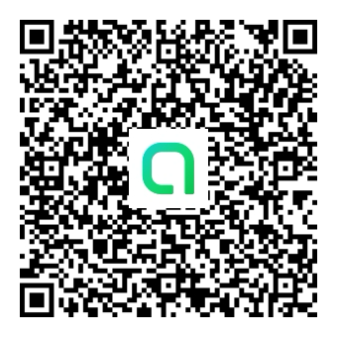
参加コード『nanetu』
オープンチャット「南越ブルーバスターズ練習会案内」
https://line.me/ti/g2/beeKOh5sHPPbE7Qcf6HNeEHfeItjzYxyKqEZlw?utm_source=invitation&utm_medium=link_copy&utm_campaign=default

